Activité
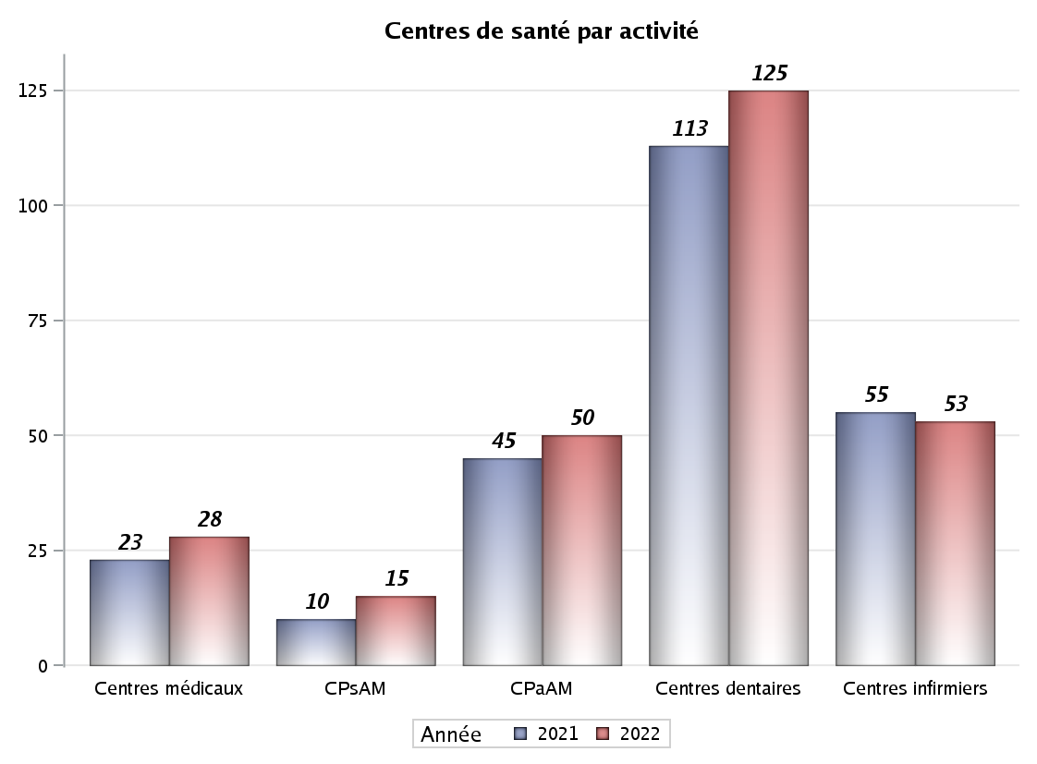

Implantation
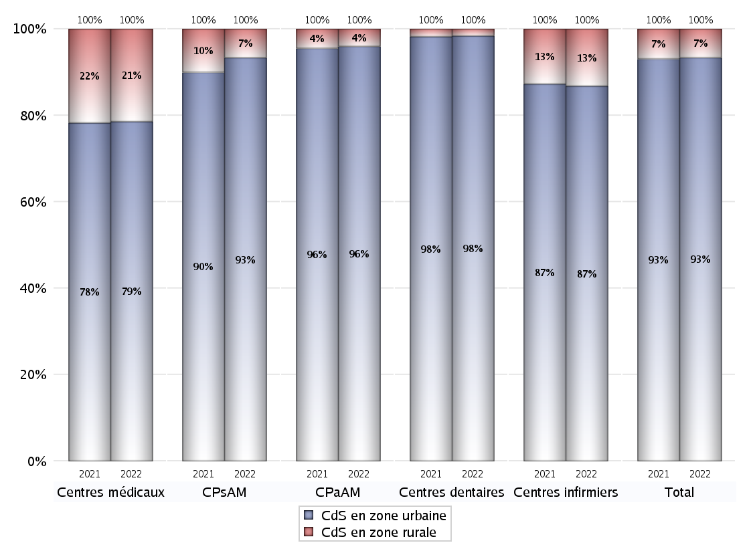
ZONE D'IMPLANTATION DES CENTRES
 | centres médicaux |  |  | Centres de santé polyvalents sans auxiliaires médicaux CPsAM |  | Centres de santé polyvalents avec auxiliaires médicaux CPaAM |  | Total centres à activité médicale | Centres de santé dentaires |  |  | Centres de santé infirmiers |  | Grand Total | Dont centres de santé pluri professionnels
 | avec MG et avec auxiliaires médicaux | avec MG et sans auxiliaires médicaux | sans MG | avec MG | sans MG | avec MG | sans MG |  | avec MG et avec auxiliaires médicaux | avec MG et sans auxiliaires médicaux | sans MG | avec MG | sans MG
CdS en zone urbaine | 6 | 11 | 5 | 12 | 2 | 37 | 11 | 84 | 3 | 0 | 120 | 5 | 41 | 253 | 54
Sous total zone urbaine | 22 |  |  | 14 |  | 48 |  |  | 123 |  |  | 46
Dont QPV | 0 | 2 | 0 | 2 | 0 | 12 | 1 | 17 | 1 | 0 | 4 | 2 | 3 | 27 | 16
Dont quartier vécu | 1 | 0 | 1 | 2 | 0 | 3 | 1 | 8 | 0 | 0 | 7 | 0 | 1 | 16 | 4
Dont zone prioritaire du SROS | 4 | 4 | 1 | 4 | 1 | 12 | 3 | 29 | 0 | 0 | 27 | 1 | 11 | 68 | 18
CdS en zone rurale | 0 | 6 | 0 | 1 | 0 | 2 | 0 | 9 | 0 | 0 | 2 | 0 | 7 | 18 | 3
Sous total zone rurale | 6 |  |  | 1 |  | 2 |  |  | 2 |  |  | 7
Dont zone prioritaire du SROS | 0 | 6 | 0 | 1 | 0 | 0 | 0 | 7 | 0 | 0 | 1 | 0 | 1 | 9 | 1
Total(sous total zone urbaine + sous total zone rurale) | 28 |  |  | 15 |  | 50 |  | 93 | 125 |  |  | 53 |  | 271 | 57

Gestionnaires
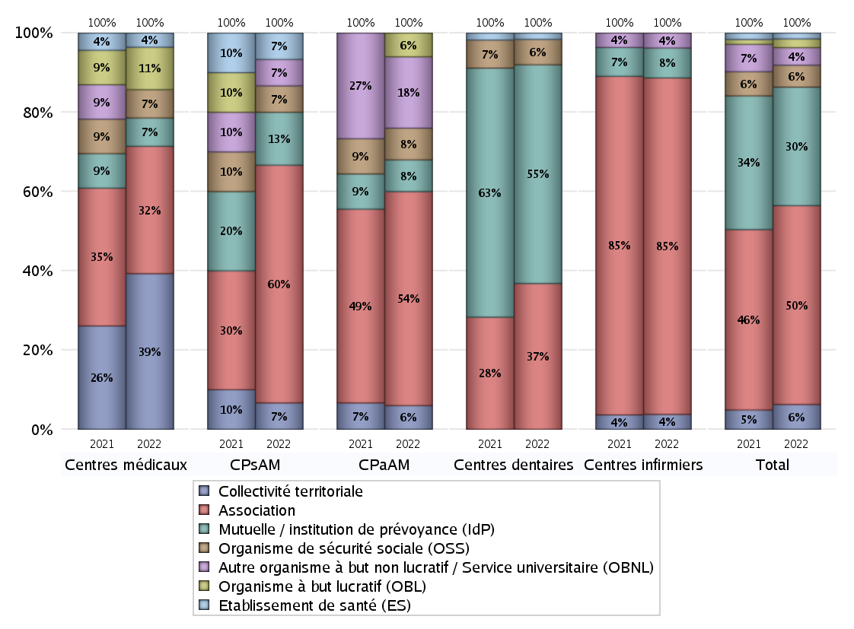
NOMBRE DE CENTRES DE SANTE PAR GESTIONNAIRE
 | centres médicaux |  |  | Centres de santé polyvalents sans auxiliaires médicaux CPsAM |  | Centres de santé polyvalents avec auxiliaires médicaux CPaAM |  | Total centres à activité médicale | Centres de santé dentaires |  |  | Centres de santé infirmiers |  | Grand Total | Dont centres de santé pluri professionnels
 | avec MG et avec auxiliaires médicaux | avec MG et sans auxiliaires médicaux | sans MG | avec MG | sans MG | avec MG | sans MG |  | avec MG et avec auxiliaires médicaux | avec MG et sans auxiliaires médicaux | sans MG | avec MG | sans MG
Collectivité territoriale | 1 | 10 | 0 | 1 | 0 | 3 | 0 | 15 | 0 | 0 | 0 | 0 | 2 | 17 | 5
Sous total Collectivité territoriale | 11 |  |  | 1 |  | 3 |  |  | 0 |  |  | 2
Association | 3 | 5 | 1 | 8 | 1 | 19 | 8 | 45 | 0 | 0 | 46 | 5 | 40 | 136 | 28
Sous total Association | 9 |  |  | 9 |  | 27 |  |  | 46 |  |  | 45
Mutuelle / institution de prévoyance (IdP) | 0 | 0 | 2 | 1 | 1 | 3 | 1 | 8 | 3 | 0 | 66 | 0 | 4 | 81 | 6
Sous total IdP | 2 |  |  | 2 |  | 4 |  |  | 69 |  |  | 4
Organisme de sécurité sociale (OSS) | 0 | 2 | 0 | 1 | 0 | 4 | 0 | 7 | 0 | 0 | 8 | 0 | 0 | 15 | 4
Sous total OSS | 2 |  |  | 1 |  | 4 |  |  | 8 |  |  | 0
Autre organisme à but non lucratif / Service universitaire (OBNL) | 0 | 0 | 0 | 1 | 0 | 7 | 2 | 10 | 0 | 0 | 0 | 0 | 2 | 12 | 8
Sous total OBNL | 0 |  |  | 1 |  | 9 |  |  | 0 |  |  | 2
Organisme à but lucratif (OBL) | 1 | 0 | 2 | 0 | 0 | 3 | 0 | 6 | 0 | 0 | 0 | 0 | 0 | 6 | 4
Sous total OBL | 3 |  |  | 0 |  | 3 |  |  | 0 |  |  | 0
Autre organisme à but lucratif | 0 | 0 | 0 | 0 | 0 | 0 | 0 | 0 | 0 | 0 | 0 | 0 | 0 | 0 | 0
Sous total Autre OBL | 0 |  |  | 0 |  | 0 |  |  | 0 |  |  | 0
Etablissement de santé (ES) | 1 | 0 | 0 | 1 | 0 | 0 | 0 | 2 | 0 | 0 | 2 | 0 | 0 | 4 | 2
Sous total ES | 1 |  |  | 1 |  | 0 |  |  | 2 |  |  | 0
Etat | 0 | 0 | 0 | 0 | 0 | 0 | 0 | 0 | 0 | 0 | 0 | 0 | 0 | 0 | 0
Sous total SU | 0 |  |  | 0 |  | 0 |  |  | 0 |  |  | 0
Total | 28 |  |  | 15 |  | 50 |  | 93 | 125 |  |  | 53 |  | 271 | 57

Effectifs
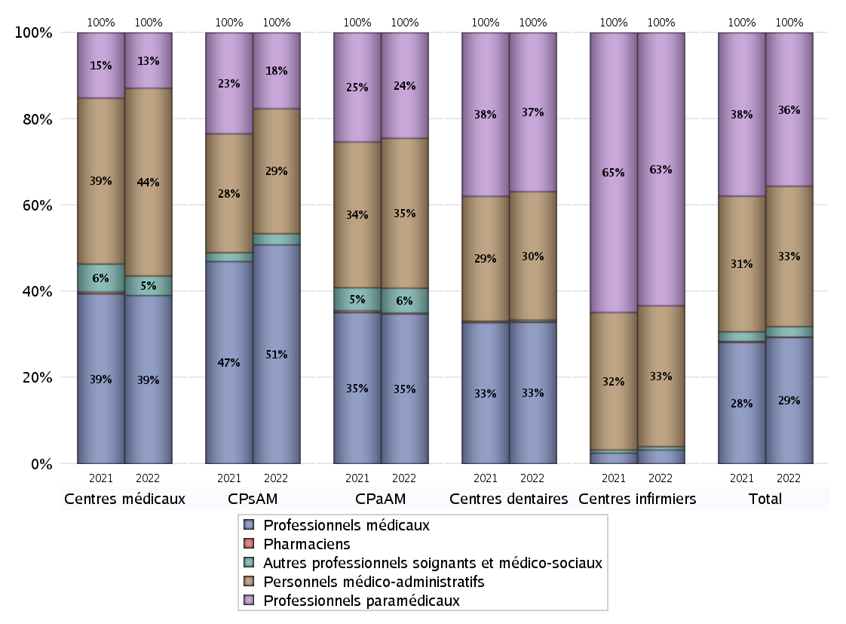
EFFECTIFS DES CENTRES
 | centres médicaux | Centres de santé polyvalents sans auxiliaires médicaux CPsAM | Centres de santé polyvalents avec auxiliaires médicaux CPaAM | Total centres à activité médicale | Centres de santé dentaires | Centres de santé infirmiers | Grand Total
Professionnels médicaux (1) | 103 | 98 | 458 | 659 | 612 | 25 | 1296
Dont Médecins généralistes | 60 | 39 | 203 | 302 | 6 | 13 | 321
Dont Autres médecins spécialistes | 21 | 19 | 138 | 178 | 14 | 0 | 192
Dont Sages-Femmes | 22 | 12 | 19 | 53 | 0 | 2 | 55
Dont Chrirurgiens dentistes | 0 | 26 | 79 | 105 | 588 | 0 | 693
Dont Autres professionnels médicaux | 0 | 2 | 19 | 21 | 4 | 10 | 35
Professionnels paramédicaux (2) | 34 | 34 | 323 | 391 | 688 | 498 | 1577
Dont Infirmiers | 5 | 5 | 156 | 166 | 16 | 491 | 673
Dont Assistants dentaires | 0 | 26 | 85 | 111 | 643 | 0 | 754
Dont Autres | 29 | 3 | 82 | 114 | 29 | 7 | 150
Pharmaciens (3) | 0 | 0 | 3 | 3 | 3 | 0 | 6
Total Professionnels de santé (1)+(2)(+3) | 137 | 132 | 784 | 1053 | 1303 | 523 | 2879
Autres professionnels soignants et médico-sociaux (4) | 12 | 5 | 76 | 93 | 7 | 6 | 106
Personnels médico-administratifs (5) | 115 | 56 | 459 | 630 | 556 | 257 | 1443
Total (1)+(2)+(3)+(4)+(5) | 264 | 193 | 1319 | 1776 | 1866 | 786 | 4428

Fonctionnement
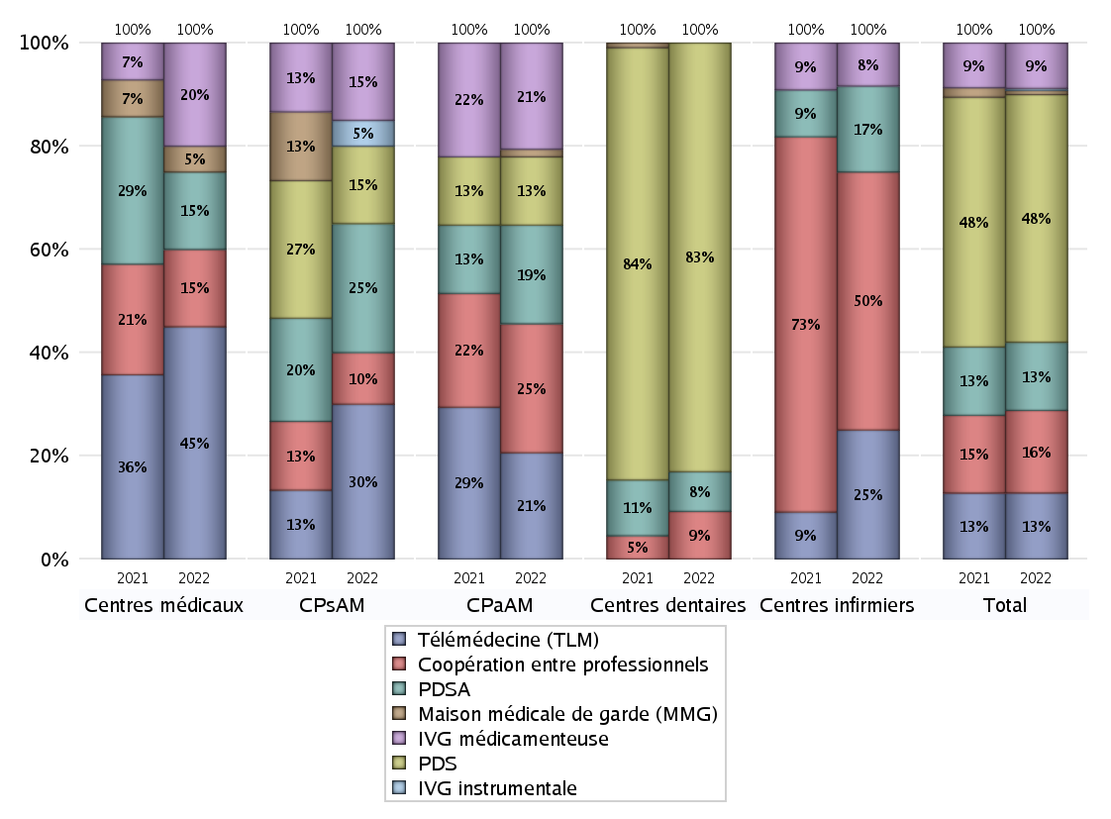
FONCTIONNEMENT(PDSA/MMG/IVG/TLM/PPR/COOP)
 | centres médicaux |  |  | Centres de santé polyvalents sans auxiliaires médicaux CPsAM |  | Centres de santé polyvalents avec auxiliaires médicaux CPaAM |  | Total centres à activité médicale | Centres de santé dentaires |  |  | Centres de santé infirmiers |  | Grand Total | Dont centres de santé pluri professionnels
 | avec MG et avec auxiliaires médicaux | avec MG et sans auxiliaires médicaux | sans MG | avec MG | sans MG | avec MG | sans MG |  | avec MG et avec auxiliaires médicaux | avec MG et sans auxiliaires médicaux | sans MG | avec MG | sans MG
PDSA au sein du centre | 0 | 1 | 0 | 3 | 0 | 2 | 6 | 12 | 0 | 0 | 10 | 0 | 0 | 22 | 2
PDSA en dehors du centre | 1 | 1 | 0 | 2 | 0 | 5 | 0 | 9 | 0 | 0 | 0 | 2 | 0 | 11 | 10
Sous total 1 PDSA | 1 | 2 | 0 | 5 | 0 | 7 | 6 | 21 | 0 | 0 | 10 | 2 | 0 | 33 | 12
Sous total PDSA | 3 |  |  | 5 |  | 13 |  |  | 10 |  |  | 2
PDS au sein du centre | 0 | 0 | 0 | 2 | 1 | 6 | 3 | 12 | 2 | 0 | 100 | 0 | 0 | 114 | 8
PDS en dehors du centre | 0 | 0 | 0 | 0 | 0 | 0 | 0 | 0 | 0 | 0 | 6 | 0 | 0 | 6 | 0
Sous Total 1 PDS | 0 | 0 | 0 | 2 | 1 | 6 | 3 | 12 | 2 | 0 | 106 | 0 | 0 | 120 | 8
Sous total PDS | 0 |  |  | 3 |  | 9 |  |  | 108 |  |  | 0
Maison médicale de garde (MMG) | 0 | 1 | 0 | 0 | 0 | 1 | 0 | 2 | 0 | 0 | 0 | 0 | 0 | 2 | 1
Sous total MMG | 1 |  |  | 0 |  | 1 |  |  | 0 |  |  | 0
IVG instrumentale | 0 | 0 | 0 | 1 | 0 | 0 | 0 | 1 | 0 | 0 | 0 | 0 | 0 | 1 | 0
Sous total IVGI | 0 |  |  | 1 |  | 0 |  |  | 0 |  |  | 0
IVG médicamenteuse | 1 | 2 | 1 | 3 | 0 | 14 | 0 | 21 | 0 | 0 | 0 | 0 | 1 | 22 | 16
Sous total IVGM | 4 |  |  | 3 |  | 14 |  |  | 0 |  |  | 1
Télémédecine (TLM) | 1 | 6 | 2 | 4 | 2 | 12 | 2 | 29 | 0 | 0 | 0 | 0 | 3 | 32 | 14
Sous total TLM | 9 |  |  | 6 |  | 14 |  |  | 0 |  |  | 3
Participation à un programme de recherche (PPR) | 0 | 0 | 0 | 0 | 0 | 0 | 0 | 0 | 0 | 0 | 0 | 0 | 0 | 0 | 0
Sous total PPR | 0 |  |  | 0 |  | 0 |  |  | 0 |  |  | 0
Coopération entre professionnels | 1 | 2 | 0 | 2 | 0 | 9 | 8 | 22 | 0 | 0 | 12 | 0 | 6 | 40 | 10
Sous total Coop | 3 |  |  | 2 |  | 17 |  |  | 12 |  |  | 6
Total | 20 |  |  | 20 |  | 68 |  | 108 | 130 |  |  | 12 |  | 250 | 61

Prévention
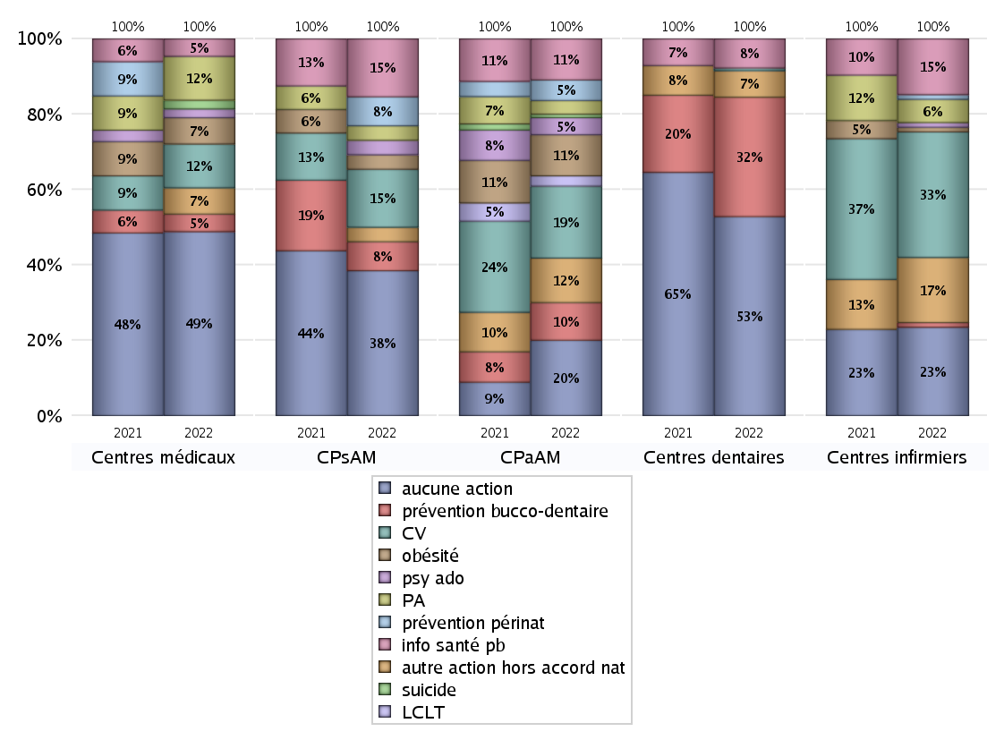
ACTIONS DE PREVENTION
 | centres médicaux |  |  | Centres de santé polyvalents sans auxiliaires médicaux CPsAM |  | Centres de santé polyvalents avec auxiliaires médicaux CPaAM |  | Total centres à activité médicale | Centres de santé dentaires |  |  | Centres de santé infirmiers |  | Grand Total | Dont centres de santé pluri professionnels
 | avec MG et avec auxiliaires médicaux | avec MG et sans auxiliaires médicaux | sans MG | avec MG | sans MG | avec MG | sans MG |  | avec MG et avec auxiliaires médicaux | avec MG et sans auxiliaires médicaux | sans MG | avec MG | sans MG
Aucune action | 6 | 10 | 5 | 9 | 1 | 14 | 8 | 53 | 2 | 0 | 73 | 2 | 17 | 147 | 27
Sous total aucune action | 21 |  |  | 10 |  | 22 |  |  | 75 |  |  | 19
Amélioration de la couverture vaccinale CV) | 0 | 5 | 0 | 4 | 0 | 18 | 3 | 30 | 0 | 0 | 1 | 2 | 25 | 58 | 21
Sous total CV | 5 |  |  | 4 |  | 21 |  |  | 1 |  |  | 27
Lutte contre la tuberculose (LCLT) | 0 | 0 | 0 | 0 | 0 | 3 | 0 | 3 | 0 | 0 | 0 | 0 | 0 | 3 | 3
Sous total LCLT | 0 |  |  | 0 |  | 3 |  |  | 0 |  |  | 0
Surpoids et obésité chez l'enfant | 0 | 3 | 0 | 1 | 0 | 12 | 0 | 16 | 0 | 0 | 0 | 1 | 0 | 17 | 13
Sous total obésité | 3 |  |  | 1 |  | 12 |  |  | 0 |  |  | 1
Souffrance psychique et conduites addictives chez l'adolescent de 12 à 25 ans | 0 | 1 | 0 | 1 | 0 | 5 | 0 | 7 | 0 | 0 | 0 | 0 | 1 | 8 | 5
Sous total souffrance psy ado | 1 |  |  | 1 |  | 5 |  |  | 0 |  |  | 1
Prévention du suicide | 0 | 1 | 0 | 0 | 0 | 1 | 0 | 2 | 0 | 0 | 0 | 0 | 0 | 2 | 1
Sous total prévention suicide | 1 |  |  | 0 |  | 1 |  |  | 0 |  |  | 0
Prévention spécifique en direction des personnes âgées pour les régions non incluses dans les expérimentations PAERPA | 0 | 5 | 0 | 1 | 0 | 4 | 0 | 10 | 0 | 0 | 0 | 1 | 4 | 15 | 5
Sous total prévention PA | 5 |  |  | 1 |  | 4 |  |  | 0 |  |  | 5
Prévention périnatale | 0 | 0 | 0 | 2 | 0 | 6 | 0 | 8 | 0 | 0 | 0 | 0 | 1 | 9 | 6
Sous total prévention périnat | 0 |  |  | 2 |  | 6 |  |  | 0 |  |  | 1
Mission de relais d'information ou d'action de santé publique dans les thèmes visés par l'accord national | 0 | 2 | 0 | 3 | 1 | 12 | 0 | 18 | 0 | 0 | 11 | 1 | 11 | 41 | 14
Sous total info santé pb | 2 |  |  | 4 |  | 12 |  |  | 11 |  |  | 12
Prévention bucco-dentaire (mission de santé publique dentaire ou bilan bucco dentaire) | 0 | 2 | 0 | 1 | 1 | 10 | 1 | 15 | 1 | 0 | 44 | 0 | 1 | 61 | 11
Sous total prévention bucco-dentaire | 2 |  |  | 2 |  | 11 |  |  | 45 |  |  | 1
Autre action non visée dans l'accord national | 0 | 3 | 0 | 1 | 0 | 10 | 3 | 17 | 0 | 0 | 10 | 1 | 13 | 41 | 11
Sous total autre action hors accord nat | 3 |  |  | 1 |  | 13 |  |  | 10 |  |  | 14

Total1 des Centres de santé avec au moins une action | 0 | 7 | 0 | 4 | 1 | 25 | 3 | 40 | 1 | 0 | 49 | 3 | 31 | 124 | 30
Total2 des Centres de santé avec au moins une action | 7 |  |  | 5 |  | 28 |  |  | 50 |  |  | 34

ETP
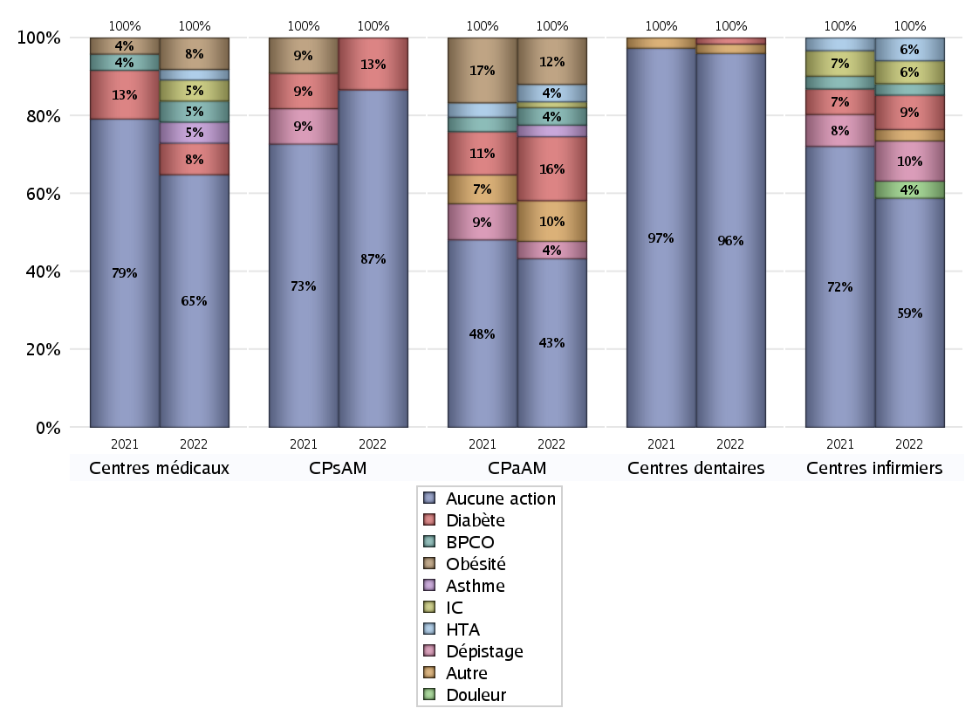
EDUCATION THERAPEUTIQUE DU PATIENT
 | centres médicaux |  |  | Centres de santé polyvalents sans auxiliaires médicaux CPsAM |  | Centres de santé polyvalents avec auxiliaires médicaux CPaAM |  | Total centres à activité médicale | Centres de santé dentaires |  |  | Centres de santé infirmiers |  | Grand Total | Dont centres de santé pluri professionnels
 | avec MG et avec auxiliaires médicaux | avec MG et sans auxiliaires médicaux | sans MG | avec MG | sans MG | avec MG | sans MG |  | avec MG et avec auxiliaires médicaux | avec MG et sans auxiliaires médicaux | sans MG | avec MG | sans MG
Aucune action | 6 | 13 | 5 | 11 | 2 | 21 | 8 | 66 | 3 | 0 | 117 | 5 | 35 | 226 | 38
Sous total aucune action | 24 |  |  | 13 |  | 29 |  |  | 120 |  |  | 40
Diabète | 0 | 3 | 0 | 2 | 0 | 10 | 1 | 16 | 0 | 0 | 2 | 0 | 6 | 24 | 11
Sous total diabète | 3 |  |  | 2 |  | 11 |  |  | 2 |  |  | 6
Asthme | 0 | 2 | 0 | 0 | 0 | 2 | 0 | 4 | 0 | 0 | 0 | 0 | 0 | 4 | 2
Sous total asthme | 2 |  |  | 0 |  | 2 |  |  | 0 |  |  | 0
BPCO | 0 | 2 | 0 | 0 | 0 | 3 | 0 | 5 | 0 | 0 | 0 | 0 | 2 | 7 | 3
Sous total BPCO | 2 |  |  | 0 |  | 3 |  |  | 0 |  |  | 2
Insuffisance cardiaque (IC) | 0 | 2 | 0 | 0 | 0 | 1 | 0 | 3 | 0 | 0 | 0 | 0 | 4 | 7 | 1
Sous total IC | 2 |  |  | 0 |  | 1 |  |  | 0 |  |  | 4
HTA | 0 | 1 | 0 | 0 | 0 | 2 | 1 | 4 | 0 | 0 | 0 | 0 | 4 | 8 | 2
Sous total HTA | 1 |  |  | 0 |  | 3 |  |  | 0 |  |  | 4
Lombalgie chronique (LC) | 0 | 0 | 0 | 0 | 0 | 0 | 0 | 0 | 0 | 0 | 0 | 0 | 0 | 0 | 0
Sous total LC | 0 |  |  | 0 |  | 0 |  |  | 0 |  |  | 0
Obésité | 0 | 3 | 0 | 0 | 0 | 8 | 0 | 11 | 0 | 0 | 0 | 0 | 0 | 11 | 8
Sous total obésité | 3 |  |  | 0 |  | 8 |  |  | 0 |  |  | 0
VIH | 0 | 0 | 0 | 0 | 0 | 0 | 0 | 0 | 0 | 0 | 0 | 0 | 0 | 0 | 0
Sous total VIH | 0 |  |  | 0 |  | 0 |  |  | 0 |  |  | 0
Douleur | 0 | 0 | 0 | 0 | 0 | 0 | 0 | 0 | 0 | 0 | 0 | 0 | 3 | 3 | 0
Sous total douleur | 0 |  |  | 0 |  | 0 |  |  | 0 |  |  | 3
Action de dépistage | 0 | 0 | 0 | 0 | 0 | 3 | 0 | 3 | 0 | 0 | 0 | 0 | 7 | 10 | 3
Sous total dépistage | 0 |  |  | 0 |  | 3 |  |  | 0 |  |  | 7
Autre | 0 | 0 | 0 | 0 | 0 | 5 | 2 | 7 | 0 | 0 | 3 | 0 | 2 | 12 | 5
Sous total autre | 0 |  |  | 0 |  | 7 |  |  | 3 |  |  | 2

Total1 des Centres de santé avec au moins une action | 0 | 4 | 0 | 2 | 0 | 18 | 3 | 27 | 0 | 0 | 5 | 0 | 13 | 45 | 19
Total2 des Centres de santé avec au moins une action | 4 |  |  | 2 |  | 21 |  |  | 5 |  |  | 13

promo santé
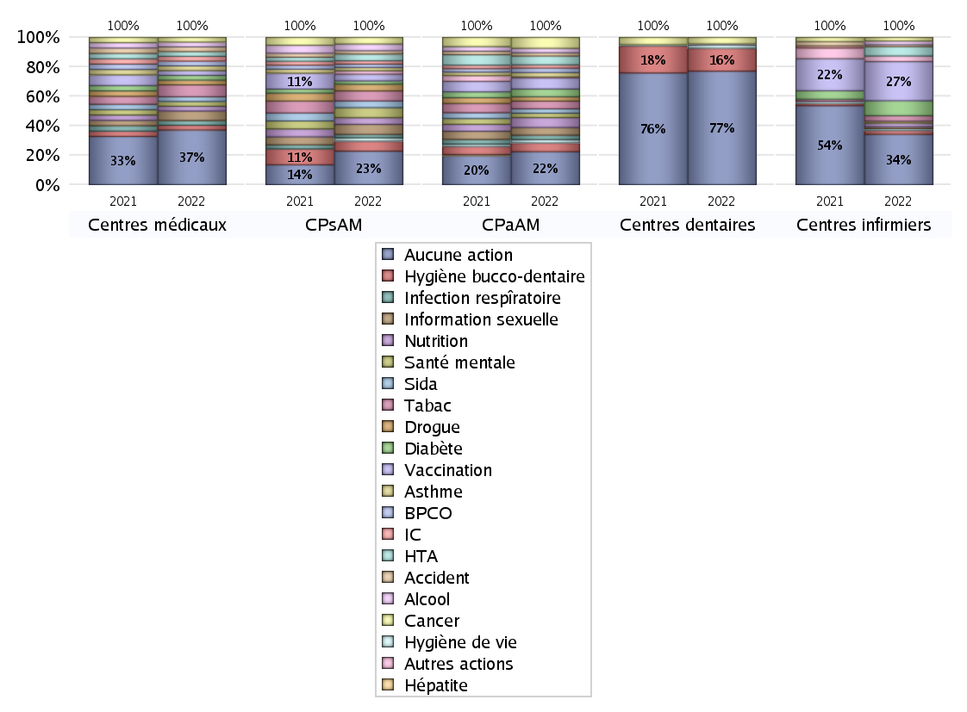
PROMOTION ET EDUCATION POUR LA SANTE
 | centres médicaux |  |  | Centres de santé polyvalents sans auxiliaires médicaux CPsAM |  | Centres de santé polyvalents avec auxiliaires médicaux CPaAM |  | Total centres à activité médicale | Centres de santé dentaires |  |  | Centres de santé infirmiers |  | Grand Total | Dont centres de santé pluri professionnels
 | avec MG et avec auxiliaires médicaux | avec MG et sans auxiliaires médicaux | sans MG | avec MG | sans MG | avec MG | sans MG |  | avec MG et avec auxiliaires médicaux | avec MG et sans auxiliaires médicaux | sans MG | avec MG | sans MG
Aucune action | 6 | 12 | 5 | 9 | 1 | 22 | 8 | 63 | 3 | 0 | 101 | 4 | 23 | 194 | 38
Sous total aucune action | 23 |  |  | 10 |  | 30 |  |  | 104 |  |  | 27
diabète | 0 | 2 | 0 | 1 | 0 | 6 | 1 | 10 | 0 | 0 | 0 | 0 | 8 | 18 | 6
Sous total diabète | 2 |  |  | 1 |  | 7 |  |  | 0 |  |  | 8
asthme | 0 | 2 | 0 | 1 | 0 | 4 | 0 | 7 | 0 | 0 | 0 | 0 | 0 | 7 | 4
Sous total asthme | 2 |  |  | 1 |  | 4 |  |  | 0 |  |  | 0
BPCO | 0 | 2 | 0 | 1 | 0 | 4 | 0 | 7 | 0 | 0 | 0 | 0 | 0 | 7 | 4
Sous total BPCO | 2 |  |  | 1 |  | 4 |  |  | 0 |  |  | 0
Insuffisance cardiaque (IC) | 0 | 2 | 0 | 1 | 0 | 3 | 0 | 6 | 0 | 0 | 0 | 0 | 0 | 6 | 3
Sous total IC | 2 |  |  | 1 |  | 3 |  |  | 0 |  |  | 0
HTA | 0 | 2 | 0 | 2 | 0 | 5 | 3 | 12 | 0 | 0 | 0 | 0 | 5 | 17 | 5
Sous total HTA | 2 |  |  | 2 |  | 8 |  |  | 0 |  |  | 5
Accident de la vie courante | 0 | 2 | 0 | 1 | 0 | 3 | 0 | 6 | 0 | 0 | 0 | 0 | 1 | 7 | 3
Sous total accident | 2 |  |  | 1 |  | 3 |  |  | 0 |  |  | 1
Alcool | 0 | 2 | 0 | 2 | 0 | 4 | 0 | 8 | 0 | 0 | 0 | 0 | 2 | 10 | 5
Sous total alcool | 2 |  |  | 2 |  | 4 |  |  | 0 |  |  | 2
cancer | 0 | 2 | 0 | 2 | 0 | 10 | 0 | 14 | 0 | 0 | 6 | 0 | 2 | 22 | 10
Sous total cancer | 2 |  |  | 2 |  | 10 |  |  | 6 |  |  | 2
Hépatite | 0 | 0 | 0 | 0 | 0 | 0 | 0 | 0 | 0 | 0 | 0 | 0 | 0 | 0 | 0
Sous total hépatite | 0 |  |  | 0 |  | 0 |  |  | 0 |  |  | 0
Hygiène bucco-dentaire | 0 | 2 | 0 | 2 | 1 | 7 | 1 | 13 | 0 | 0 | 21 | 0 | 2 | 36 | 8
Sous total hygiène bucco-dentaire | 2 |  |  | 3 |  | 8 |  |  | 21 |  |  | 2
Hygiène de vie | 0 | 0 | 0 | 1 | 0 | 3 | 0 | 4 | 0 | 0 | 3 | 0 | 1 | 8 | 4
Sous total hygiène de vie | 0 |  |  | 1 |  | 3 |  |  | 3 |  |  | 1
Infection respiratoire | 0 | 2 | 0 | 1 | 0 | 4 | 0 | 7 | 0 | 0 | 0 | 0 | 0 | 7 | 4
Sous total infection respîratoire | 2 |  |  | 1 |  | 4 |  |  | 0 |  |  | 0
Information sexuelle | 0 | 4 | 0 | 3 | 0 | 7 | 0 | 14 | 0 | 0 | 0 | 0 | 1 | 15 | 8
Sous total information sexuelle | 4 |  |  | 3 |  | 7 |  |  | 0 |  |  | 1
Nutrition | 0 | 2 | 0 | 2 | 0 | 9 | 0 | 13 | 0 | 0 | 0 | 0 | 2 | 15 | 10
Sous total nutrition | 2 |  |  | 2 |  | 9 |  |  | 0 |  |  | 2
santé mentale | 0 | 2 | 0 | 3 | 0 | 4 | 0 | 9 | 0 | 0 | 0 | 0 | 1 | 10 | 5
Sous total santé mentale | 2 |  |  | 3 |  | 4 |  |  | 0 |  |  | 1
Sida | 0 | 2 | 0 | 2 | 0 | 4 | 0 | 8 | 0 | 0 | 0 | 0 | 0 | 8 | 5
Sous total sida | 2 |  |  | 2 |  | 4 |  |  | 0 |  |  | 0
Tabac | 0 | 5 | 0 | 3 | 0 | 6 | 1 | 15 | 0 | 0 | 0 | 0 | 3 | 18 | 7
Sous total tabac | 5 |  |  | 3 |  | 7 |  |  | 0 |  |  | 3
Usage de la drogue | 0 | 2 | 0 | 2 | 0 | 4 | 0 | 8 | 0 | 0 | 0 | 0 | 0 | 8 | 5
Sous total drogue | 2 |  |  | 2 |  | 4 |  |  | 0 |  |  | 0
Vaccination | 0 | 2 | 0 | 2 | 0 | 9 | 1 | 14 | 0 | 0 | 1 | 1 | 20 | 36 | 11
Sous total vaccination | 2 |  |  | 2 |  | 10 |  |  | 1 |  |  | 21
Autres actions | 0 | 0 | 0 | 1 | 0 | 1 | 0 | 2 | 0 | 0 | 0 | 1 | 2 | 5 | 2
Sous total autres actions | 0 |  |  | 1 |  | 1 |  |  | 0 |  |  | 3

Total1 des Centres de santé avec au moins une action | 0 | 5 | 0 | 4 | 1 | 17 | 3 | 30 | 0 | 0 | 21 | 1 | 25 | 77 | 19
Total2 des Centres de santé avec au moins une action | 5 |  |  | 5 |  | 20 |  |  | 21 |  |  | 26

activités spécifiques
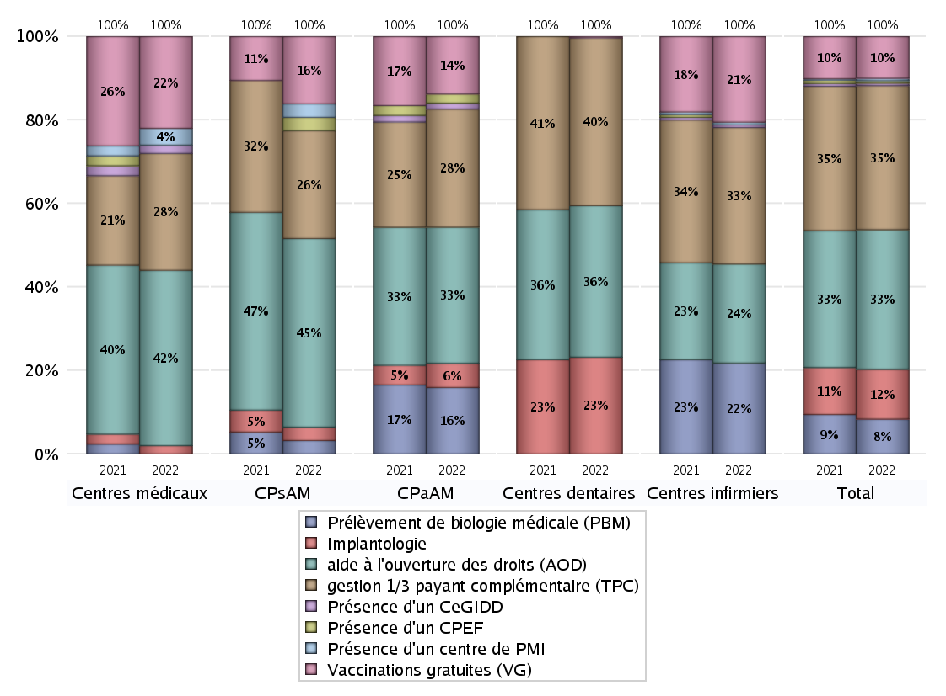
ACTIVITES SPECIFIQUES
 | centres médicaux |  |  | Centres de santé polyvalents sans auxiliaires médicaux CPsAM |  | Centres de santé polyvalents avec auxiliaires médicaux CPaAM |  | Total centres à activité médicale | Centres de santé dentaires |  |  | Centres de santé infirmiers |  | Grand Total | Dont centres de santé pluri professionnels
 | avec MG et avec auxiliaires médicaux | avec MG et sans auxiliaires médicaux | sans MG | avec MG | sans MG | avec MG | sans MG |  | avec MG et avec auxiliaires médicaux | avec MG et sans auxiliaires médicaux | sans MG | avec MG | sans MG
Prélèvement de biologie médicale (PBM) | 0 | 0 | 0 | 1 | 0 | 20 | 2 | 23 | 0 | 0 | 0 | 3 | 31 | 57 | 24
Sous total PBM | 0 |  |  | 1 |  | 22 |  |  | 0 |  |  | 34
Implantologie | 1 | 0 | 0 | 1 | 0 | 6 | 2 | 10 | 2 | 0 | 69 | 0 | 0 | 81 | 9
Sous total implanto | 1 |  |  | 1 |  | 8 |  |  | 71 |  |  | 0
aide à l'ouverture des droits (AOD) | 4 | 14 | 3 | 12 | 2 | 34 | 11 | 80 | 3 | 0 | 108 | 4 | 33 | 228 | 49
Sous total AOD | 21 |  |  | 14 |  | 45 |  |  | 111 |  |  | 37
gestion 1/3 payant complémentaire (TPC) | 3 | 8 | 3 | 7 | 1 | 30 | 9 | 61 | 3 | 0 | 120 | 5 | 46 | 235 | 42
Sous total TPC | 14 |  |  | 8 |  | 39 |  |  | 123 |  |  | 51
Présence d'un CLAT | 0 | 0 | 0 | 0 | 0 | 0 | 0 | 0 | 0 | 0 | 0 | 0 | 0 | 0 | 0
Sous total CLAT | 0 |  |  | 0 |  | 0 |  |  | 0 |  |  | 0
Présence d'un CeGIDD | 0 | 1 | 0 | 0 | 0 | 2 | 0 | 3 | 0 | 0 | 0 | 1 | 0 | 4 | 3
Sous total CeGIDD | 1 |  |  | 0 |  | 2 |  |  | 0 |  |  | 1
Présence d'un CPEF | 0 | 0 | 0 | 1 | 0 | 3 | 0 | 4 | 0 | 0 | 0 | 0 | 0 | 4 | 3
Sous total CPEF | 0 |  |  | 1 |  | 3 |  |  | 0 |  |  | 0
Présence d'un centre de PMI | 0 | 2 | 0 | 1 | 0 | 0 | 0 | 3 | 0 | 0 | 0 | 0 | 1 | 4 | 1
Sous total PMI | 2 |  |  | 1 |  | 0 |  |  | 0 |  |  | 1
Vaccinations gratuites (VG) | 2 | 8 | 1 | 4 | 1 | 17 | 2 | 35 | 1 | 0 | 0 | 3 | 29 | 68 | 26
Sous total VG | 11 |  |  | 5 |  | 19 |  |  | 1 |  |  | 32
Total | 50 |  |  | 31 |  | 138 |  | 219 | 306 |  |  | 156 |  | 681 | 157

